收入拆分
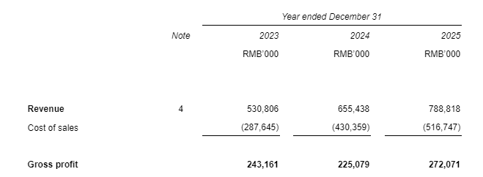
Revenue | 营业收入 | 2023 | 2024 | 2025
GJ digital human intelligent platform | 硅基数字人智能交互（ICT+数字人智能产品） | 460,051 | 612,656 | 722,872
GJ intelligent voice | 硅基智能语音 | 25,312 | 16,789 | 3,975
GJ video production, livestreaming | 硅基数字人视频、直播 | 45,443 | 25,993 | 10,583
GJ Autopilot AIGC Agents | 硅基全自动内容生产 | - | - | 51,388
Total revenue | 收入合计 | 530,806 | 655,438 | 788,818

Cost | 营业成本 | 2023 | 2024 | 2025
GJ digital human intelligent platform | 硅基数字人智能交互（ICT+数字人智能产品） | 261,271 | 411,907 | 482,504
GJ intelligent voice | 硅基智能语音 | 17,585 | 9,888 | 2,952
GJ video production, livestreaming | 硅基数字人视频、直播 | 8,789 | 8,564 | 8,140
GJ Autopilot AIGC Agents | 硅基全自动内容生产 | 0 | 0 | 23,152
Total cost | 成本合计 | 287,645 | 430,359 | 516,747

Gross Margin | 毛利率 | 2023 | 2024 | 2025
GJ digital human intelligent platform | 硅基数字人智能交互（ICT+数字人智能产品） | 43.2% | 32.8% | 33.3%
GJ intelligent voice | 硅基智能语音 | 30.5% | 41.1% | 25.7%
GJ video production, livestreaming | 硅基数字人视频、直播 | 80.7% | 67.1% | 23.1%
GJ Autopilot AIGC Agents | 硅基全自动内容生产 |  |  | 54.9%
Gross margin% | 毛利率 | 45.8% | 34.3% | 34.5%

 |  | 287,645 | 430,359 | 516,747
 |  | 0 | 0 | 0

PL6
销售费用 | 2022.1-12 | 2023.1-12 | 2024.1-12 | 2025.1-12 | 2024.1-6 | 2025.1-6

 | a | b | c | d | d | e
员工福利开支 | 22,902,444 | 29,622,987 | 19,593,242 | 8,333,119 | 10,612,710 | 4,879,472
渠道費用 | 6,683,625 | 12,406,844 | 25,867,472 | 10,446,067 | 16,299,441 | 11,801,574
推广及广告开支 | 1,043,282 | 61,066,882 | 14,566,643 | 10,939,820 | 225,538 | 3,256,934
服务费及其他咨询费用 | 1,473,161 | 1,555,077 | 2,334,487 | 10,878,828 | 1,562,731 | 4,718,918
营销及差旅开支 | 4,113,458 | 3,346,140 | 3,238,068 | 2,397,880 | 1,817,648 | 1,082,021
股份支付开支 | - | 5,016,443 | 5,340,900 | 11,279,704 | 2,670,195 | 2,664,853
其他 | 1,894,146 | 2,903,040 | 4,788,777 | 2,140,554 | 2,753,511 | 1,904,490

合计 | 38,110,116.26 | 109,861,488.65 | 84,743,935.51 | 56,415,972.26 | 38,445,225.55 | 22,879,865.43
Check: | - | - | - | - | - | -

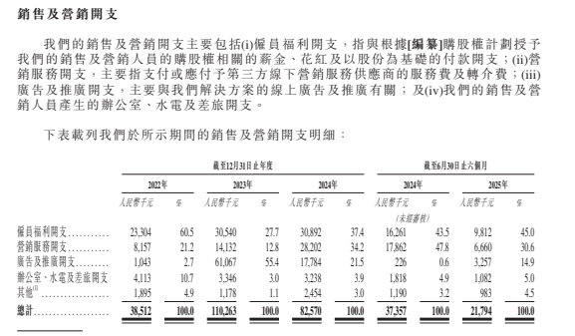

请补充按招股书口径分类的数字

PL8
 | 2022年 | 2023年 | 2024年 | 2025年 | 2024年1-6月 | 2025年1-6月
 | PRC审定数 | PRC审定数 | PRC审定数 | PRC审定数 | PRC审定数 | PRC审定数

职工薪酬 | 49,205,157.11 | 45,855,548.72 | 32,643,747.93 | 19,281,285.12 | 16,592,855.10 | 10,106,788.23
-工资 | 44,029,377.22 | 38,048,425.32 | 27,357,678.36 | 17,680,439.40 | 15,107,504.72 | 9,322,187.95
-奖金 | 111,725.00 | 3,499,269.38 | 867,233.75 | 22,000.00 |  | -
-社保 | 3,560,368.41 | 2,954,022.93 | 3,940,144.12 | 1,115,001.48 | 1,140,505.38 | 537,330.28
-公积金 | 1,503,686.48 | 1,353,831.09 | 478,691.70 | 463,844.24 | 344,845.00 | 247,270.00
技术服务费 | 20,219,135.40 | 74,396,937.59 | 109,967,279.60 | 138,555,779.18 | 61,177,346.73 | 52,398,290.33
研发设备折旧 | 481,872.89 | 2,823,599.51 | 2,276,078.06 | 4,091,592.95 | 1,006,542.75 | 1,475,541.39
无形资产摊销 | 419,740.90 | 244,793.81 | 115,688.60 | - | 209,823.00 | -
研发知识产权费 | 514,662.50 | 959,089.03 | 1,012,928.96 | 698,864.28 | 209,830.42 | 417,471.04
研发公共交通费 | 111,764.24 | 95,874.40 | 17,990.60 | - | 17,990.60 | -
软件开发费 | 1,728.91 | - | - | - | - | -
研发材料 | 7,566.99 | - | - | - | - | -
房租 | 4,095,534.48 | 4,095,534.48 | 4,095,534.48 | 704,926.34 | 2,047,767.24 | 1,305,853.88
股票成本 | 140,198.48 | 1,097,518.06 | - | - | 836,291.82 | 835,014.86
其他 | - | - | - | - | - | -
数据采集 | 235,705.66 | - | - | - | - | -
合计 | 75,433,067.56 | 129,568,895.60 | 150,129,248.23 | 163,332,447.87 | 82,098,447.66 | 66,538,959.72
check | (0.00) | - | (0.00) | - | (0.00) | -

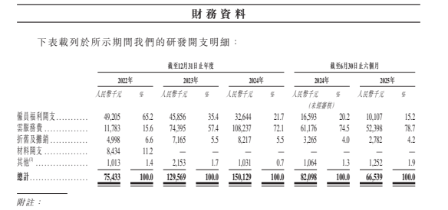

请补充按招股书口径分类的数字

PL7
管理费用 | 2022.1-12 | 2023.1-12 | 2024.1-12 | 2025.1-12 | 2024.1-6 | 2025.1-6

 | a | b | c | d | d | e
员工福利开支 | 19,187,404 | 18,242,634 | 14,590,260 | 13,799,376 | 7,984,473 | 6,246,617
折旧与摊销 | 8,401,461 | 7,635,712 | 4,608,954 | 3,203,936 | 3,215,108 | 1,032,962
专业服务及其他咨询费 | 5,143,500 | 5,375,394 | 6,098,499 | 23,109,978 | 3,508,070 | 4,452,160
办公费 | 5,108,259 | 6,273,689 | 4,447,102 | 4,335,878 | 2,408,345 | 1,521,563
差旅及招待费 | 1,249,899 | 1,704,255 | 1,172,481 | 1,008,618 | 398,624 | 308,953
股份支付开支 | 6,032,028 | 6,221,871 | 6,333,003 | 8,487,380 | 3,149,975 | 3,157,962
其他 | 2,389,355 | 2,914,318 | 1,787,010 | 1,706,829 | 813,908 | 485,573

合计 | 47,511,905.24 | 48,367,874.04 | 39,037,309.46 | 55,651,994.23 | 21,478,501.78 | 17,205,791.08
Check： | - | - | - | - | - | -

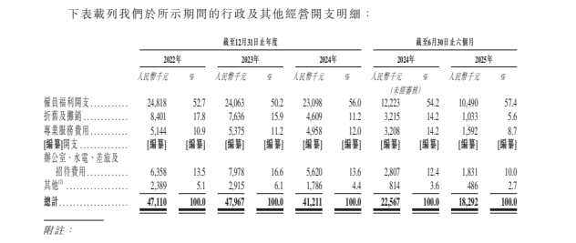

请补充按招股书口径分类的数字

BS7
应收账款 | 2022-12-31 | 2023-12-31 | 2024-12-31 | 2025-12-31 | 2025-06-30
 | a | b | c | c | d
Customised AI workforce solutions | 61,688,114.18 | 158,941,114.89 | 269,680,777.87 | 330,653,775.17 | 258,003,882.31
ICT services | 30,826,896.07 | 94,605,801.74 | 209,792,229.68 | 216,436,799.47 | 217,748,450.72
AIGC services | 25,701,500.00 | 61,676,970.90 | 58,194,498.13 | 113,168,804.58 | 39,710,208.47
AI voice services | 5,159,718.11 | 2,658,342.25 | 1,694,050.06 | 1,048,171.12 | 545,223.12
Standardised and productized AI workforce solutions | 398,363.32 | 4,298,113.22 | 382,487.43 | 2,486,403.00 | 585,478.00
全自动内容生产 |  |  |  | 13,146,516.94
小计 | 62,086,477.50 | 163,239,228.11 | 270,063,265.30 | 346,286,695.11 | 258,589,360.31

应收账款坏账准备 | (4,979,013.23) | (16,521,994.68) | (37,588,223.60) | (64,532,444.05) | (43,732,135.20)
- ICT services | (1,253,618.83) | (6,898,630.12) | (30,412,714.43) | (56,472,644.50) | (37,111,022.59)
- others | (3,725,394.40) | (9,623,364.56) | (7,175,509.17) | (8,059,799.55) | (6,621,112.61)

合计 | 57,107,464.27 | 146,717,233.43 | 232,475,041.70 | 281,754,251.06 | 214,857,225.11
 | 0.00 | (0.00) | 0.00 | 117,242.89 | 0.00

应收账款账龄情况 | 2022-12-31 | 2023-12-31 | 2024-12-31 | 2025-12-31 | 2025-06-30
小于6个月（含6个月） | 59,309,514.86 | 122,128,200.71 | 148,345,545.75 |  | 148,720,399.28
6至12个月（含12个月） | 567,080.04 | 26,603,384.94 | 65,337,347.43 |  | 38,418,744.95
12至18个月（含18个月） | 2,209,882.60 | 14,466,124.46 | 26,926,436.04 |  | 38,961,153.10
18至24个月（含24个月） | - | 10,009.00 | 21,177,313.15 |  | 13,973,915.66
24个月以上 | - | 31,509.00 | 8,276,622.93 |  | 18,515,147.32
合计 | 62,086,477.50 | 163,239,228.11 | 270,063,265.30 | - | 258,589,360.31
 | - | - | - | (346,286,695.11) | -

请更新和acc对应的账龄和ECL

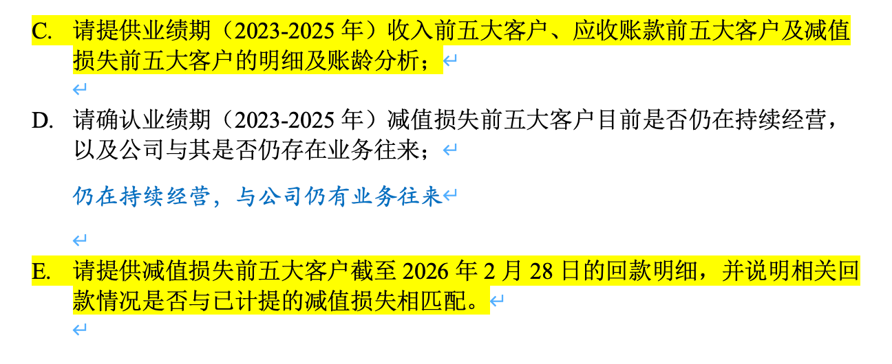

请协助提供

附 应收账款by客商
 |  |  |  |  |  | -
客户名称 | 合并客户名称 | 2022年 | 2023年 | 2024年 | 2025年H1 | 2025年
北京融创数金科技有限公司 | 北京融创数金科技有限公司 | 18,500,000.00 | - | - | - | -
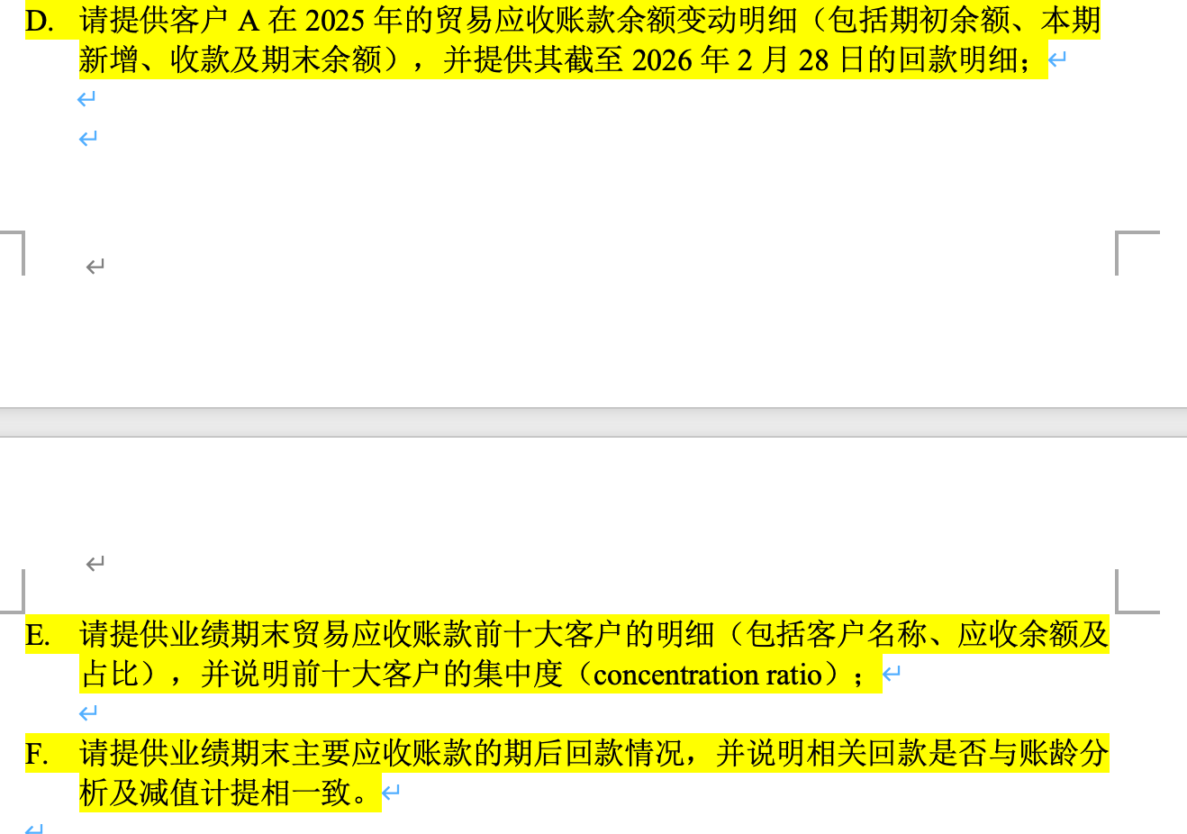
中移铁通有限公司盐城分公司 | 中国移动通信有限公司 | 14,233,088.64 | 12,337,735.21 | 12,289,132.79 | 14,634,848.33 | 3,851,751.00 |  |  |  |  |  | 请协助提供
武汉长天银通应用软件有限公司 | 武汉长天银通应用软件有限公司 | 6,400,000.00 | 5,550,000.00 | 3,540,000.00 | 3,540,000.00 | 3,540,000.00
中移建设有限公司宿迁分公司 | 中国移动通信有限公司 | 5,626,002.10 | 1,298,308.17 | 2,583,655.14 | 1,900,682.60 | 2,838,562.20
中移铁通有限公司镇江分公司 | 中国移动通信有限公司 | 2,964,257.51 | 6,012,798.72 | 5,956,440.22 | 2,175,388.09 | 1,817,704.34
中移建设有限公司无锡分公司 | 中国移动通信有限公司 | 2,757,000.00 | 22,948,059.29 | 29,806,525.71 | 20,017,629.83 | 29,225,507.11
北京腾云天下科技有限公司 | 北京腾云天下科技有限公司 | 2,036,895.38 | - | - | - | -
招商银行股份有限公司 | 招商银行股份有限公司 | 1,336,334.00 | 2,302,220.00 | 312,000.00 | 312,000.00 | 312,000.00
中信银行股份有限公司 | 中信银行股份有限公司 | 708,000.00 | - | - | - | 421,560.00
中国工商银行股份有限公司安徽省分行 | 中国工商银行股份有限公司 | 591,000.00 | - | - | - | -
中移铁通有限公司无锡分公司 | 中国移动通信有限公司 | 410,285.00 | 13,047,957.35 | 7,923,005.27 | 5,388,291.82 | 13,179,588.32
无锡广播电视集团 | 无锡广播电视集团 | 400,000.00 | 100,000.00 | 100,000.00 | 100,000.00 | -
深圳市华云中盛科技股份有限公司 | 深圳市华云中盛科技股份有限公司 | - | - | 415,626.94 | 26,978.00 | 26,978.00
华为云计算技术有限公司 | 华为技术有限公司 | 218,163.32 | 253,861.82 | - | - | -
广州市玄武无线科技股份有限公司 | 广州市玄武无线科技股份有限公司 | 160,000.00 | - | - | - | -
安庆市云升信息科技有限公司 | 安庆市云升信息科技有限公司 | 128,000.00 | - | - | - | -
浙江九州云信息科技有限公司 | 浙江九州未来信息科技有限公司 | 125,000.00 | 200,000.00 | 200,000.00 | 200,000.00 | 200,000.00
上海易鑫融资租赁有限公司 | 上海畅途融资租赁有限公司 | 121,715.60 | 9,942.30 | - | - | -
广州灏成计算机科技有限公司 | 广州灏成计算机科技有限公司 | 120,000.00 | 10,000.00 | 10,000.00 | 10,000.00 | 10,000.00
添可电器有限公司 | 添可电器有限公司 | 93,243.28 | - | - | - | -
江苏索派科技产业集团有限公司 | 江苏索派科技产业集团有限公司 | 88,000.00 | - | - | - | -
深圳市博安云科技有限公司 | 深圳市博安云科技有限公司 | 59,396.67 | - | - | - | -
中国银行股份有限公司湖南省分行 | 中国银行股份有限公司 | 44,000.00 | 136,800.00 | 206,800.00 | 206,800.00 | 124,388.00
南京云设智能科技有限公司 | 南京云设智能科技有限公司 | 30,000.00 | - | - | - | -
云南南天电子信息产业股份有限公司 | 云南南天电子信息产业股份有限公司 | 20,000.00 | - | - | - | -
中国工商银行股份有限公司四川省分行 | 中国工商银行股份有限公司 | 13,000.00 | - | - | - | -
绵阳锐达科技有限公司 | 绵阳锐达科技有限公司 | 12,500.00 | 12,500.00 | - | - | -
南京市雨花台区市场监督管理局 | 南京市雨花台区市场监督管理局 | 11,333.00 | 11,333.00 | 11,333.00 | 22,133.00 | 11,333.00
普强信息技术（北京）有限公司 | 普强信息技术（北京）有限公司 | 11,000.10 | - | - | - | -
北京百瑞德展览展示中心 | 北京百瑞德展览展示中心 | 10,000.00 | 25,000.00 | 25,000.00 | 25,000.00 | 25,000.00
苏州创捷传媒展览股份有限公司 | 苏州创捷传媒展览股份有限公司 | 9,000.00 | 9,000.00 | - | - | -
锦创科技股份有限公司 | 锦创科技股份有限公司 | 8,800.00 | - | - | - | -
招商银行股份有限公司南京分行 | 招商银行股份有限公司 | 4,000.00 | 4,000.00 | 4,000.00 | 4,000.00 | 4,000.00 | 请核对期后回款数据与M104
南京士逞网络科技有限公司 | 南京士逞网络科技有限公司 | 200.00 | - | - | - | - |  |  |  | 左侧明细数据与M104不一致，请核对
杭州闪应科技有限公司 | 杭州闪应科技有限公司 | 0.08 | - | - | - | - |  | 92,799,375.42 | 208,954,645.06 | 218,546,876.97
厦门深言据意科技有限公司 | 厦门深言据意科技有限公司 |  | 20,928,000.00 | - | - | - | 中国移动通信有限公司 | 2023-12-31 | 2024-12-31 | 2025-12-31
上海慕图信息科技有限公司 | 上海慕图信息科技有限公司 |  | 18,883,334.00 | - | - | - | 期初余额 | 25,991 | 92,799 | 208,955
中国移动通信集团江苏有限公司苏州分公司 | 中国移动通信有限公司 |  | 11,775,970.00 | 1,766,395.50 | 1,766,395.50 | 784,000.00 | 本期新增 | 206,800 | 447,481 | 345,081
中移铁通有限公司连云港分公司 | 中国移动通信有限公司 |  | 9,936,092.69 | 17,603,166.40 | 10,227,585.14 | 4,952,635.72 | 本期收款 | 139,992 | 331,325 | 337,615
南京云创大数据科技股份有限公司 | 南京云创大数据科技股份有限公司 |  | 7,226,000.00 | - | - | - | 期末余额 | 92,799 | 208,955 | 216,421
江西嶝晓数字科技有限公司 | 江西嶝晓数字科技有限公司 |  | 6,696,222.00 | - | - | - | 期后回款251231 | 81,217 | 129,856
中移建设有限公司江苏分公司 | 中国移动通信有限公司 |  | 5,616,914.15 | 25,968,550.89 | 46,395,672.85 | 53,056,282.25 |  | 88% | 62%
中国移动通信集团江苏有限公司盐城分公司 | 中国移动通信有限公司 |  | 4,481,080.00 | 7,595,392.43 | 4,000,655.36 | 3,614,496.09 | 期后回款260228 | 388 | 10,275 | 13,879
联想（北京）有限公司 | 联想（北京）有限公司 |  | 2,304,440.00 | 6,825,202.00 | - | - |  | 88% | 67% | 6%
中移铁通有限公司南通分公司 | 中国移动通信有限公司 |  | 2,084,171.75 | - | 361,900.00 | 361,900.00
中国移动通信集团江苏有限公司泰州分公司 | 中国移动通信有限公司 |  | 1,201,403.00 | 1,012,670.00 | 1,012,670.00 | 1,012,670.00
北京巨量引擎信息技术有限公司 | 北京巨量引擎信息技术有限公司 |  | 1,170,618.00 | - | - | - | 验收年度 | 求和项:2022年回款 | 求和项:2023年回款 | 求和项:2024年回款 | 求和项:2025年回款 | 求和项:2026年1-2月回款
中移信息系统集成有限公司 | 中国移动通信有限公司 |  | 1,036,300.50 | 1,036,300.50 | 738,023.38 | 1,003,773.69 | 2022 | 16,755,382.38 | 17,802,607.39 | 5,718,209.38 | 942,087.60 | 344,068.88
上海鑫众通信技术有限公司 | 上海鑫众通信技术有限公司 |  | 933,539.00 | - | - | - | 2023 | 2,999,467.48 | 118,899,003.98 | 39,944,663.13 | 34,612,103.42 | 44,490.68
无锡银通软件科技有限公司 | 无锡银通软件科技有限公司 |  | 900,000.00 | 600,000.00 | 3,700,000.00 | 120,000.00 | 2024 | - | 21,955,478.30 | 270,633,081.77 | 94,301,805.36 | 9,886,333.56
中移建设有限公司南京分公司 | 中国移动通信有限公司 |  | 431,191.19 | 22,857,237.71 | 30,678,776.94 | 40,565,263.68 | 2025 | - | - | 2,150,813.99 | 206,392,167.31 | 3,603,728.85
中国移动通信集团江苏有限公司常州分公司 | 中国移动通信有限公司 |  | 378,200.00 | 12,705,605.00 | 15,189,360.00 | 14,666,670.00 | 2026 | - | - | - | 6,474,971.20 | 17,128,003.83
中移（上海）信息通信科技有限公司 | 中国移动通信有限公司 |  | 213,193.40 | 213,193.40 | 213,193.40 | 213,193.40 | 未验收 | - | - | - | 2,085,326.73 | 12,060.30
中国工商银行股份有限公司贵州省分行 | 中国工商银行股份有限公司 |  | 160,000.00 | - | - | - | 总计 | 19,754,849.86 | 158,657,089.67 | 318,446,768.27 | 344,808,461.62 | 31,018,686.10
杭州海川信息技术有限公司 | 杭州海川信息技术有限公司 |  | 123,000.00 | 123,000.00 | 123,000.00 | 123,000.00
南京智苑机电设备有限公司 | 南京智苑机电设备有限公司 |  | 114,000.00 | 14,250.00 | 14,250.00 | 14,250.00 |  |  |  |  |  |  | As at 31 December 2022 | Balance
上海蔲樱信息科技有限公司 | 上海蔲樱信息科技有限公司 |  | 105,000.00 | - | - | - |  |  |  |  |  |  | 前十大应收客户 | RMB'000 | %
江西新原电子商务有限公司 | 江西新原电子商务有限公司 |  | 84,997.00 | - | - | - |  |  |  |  |  |  | 中国移动通信有限公司 | 218,547 | 63.1%
湖北泰跃卫星技术发展股份有限公司 | 湖北泰跃卫星技术发展股份有限公司 |  | 66,000.00 | - | - | - | 合并客户名称 | 求和项:2025年 |  | 合并客户名称 | 求和项:2025年 |  | 南京迅集科技有限公司 | 18,600 | 5.4%
交通银行股份有限公司江苏省分行 | 交通银行股份有限公司 |  | 38,250.00 | - | - | - | 安徽天易数聚科技有限公司 | 6226290 |  | 总计 | 346,286,695.11 |  | 中电数科科技有限公司 | 15,100 | 4.4%
中国工商银行股份有限公司泸州分行 | 中国工商银行股份有限公司 |  | 13,091.02 | - | - | - | 安庆市云升信息科技有限公司 | 0 |  | 中国移动通信有限公司 | 218,546,876.97 |  | 高勘（广州）技术有限公司 | 9,270 | 2.7%
联通数字科技有限公司陕西分公司 | 联通数字科技有限公司 |  | 9,449.90 | 34,487.43 | 34,487.43 | 34,487.43 | 北京百瑞德展览展示中心 | 25000 |  | 南京迅集科技有限公司 | 18,600,300.00 |  | 国汽智端（成都）科技有限公司 | 8,169 | 2.4%
中国工商银行股份有限公司内江分行 | 中国工商银行股份有限公司 |  | 8,632.35 | - | - | - | 北京加菲智能科技有限公司 | 7100000 |  | 中电数科科技有限公司 | 15,100,000.00 |  | 吉创文化传播（上海）有限公司 | 7,287 | 2.1%
陕西交通职业技术学院 | 陕西交通职业技术学院 |  | 8,000.00 | - | - | - | 北京巨量引擎信息技术有限公司 | 0 |  | 高勘（广州）技术有限公司 | 9,270,000.00 |  | 北京加菲智能科技有限公司 | 7,100 | 2.1%
中国工商银行股份有限公司绵阳分行 | 中国工商银行股份有限公司 |  | 6,992.00 | - | - | - | 北京融创数金科技有限公司 | 0 |  | 国汽智端（成都）科技有限公司 | 8,169,000.00 |  | 安徽天易数聚科技有限公司 | 6,226 | 1.8%
中国工商银行股份有限公司南充分行 | 中国工商银行股份有限公司 |  | 5,546.46 | - | - | - | 北京腾云天下科技有限公司 | 0 |  | 吉创文化传播（上海）有限公司 | 7,286,836.94 |  | 南京形翼科技有限公司 | 5,697 | 1.6%
苏州银行股份有限公司 | 苏州银行股份有限公司 |  | 4,950.00 | 4,950.00 | - | - | 北京天易数智科技有限公司 | 3223710 |  | 北京加菲智能科技有限公司 | 7,100,000.00 |  | 成都万维图新信息技术有限公司 | 5,100 | 1.5%
中国工商银行股份有限公司德阳分行 | 中国工商银行股份有限公司 |  | 3,495.00 | - | - | - | 成都卡普数据服务有限责任公司 | 4578000 |  | 安徽天易数聚科技有限公司 | 6,226,290.00 |  | 合计 | 301,096 | 86.9%
江西福百弘信息科技有限公司 | 江西福百弘信息科技有限公司 |  | 1,729.00 | - | - | - | 成都万维图新信息技术有限公司 | 5100000 |  | 南京形翼科技有限公司 | 5,697,000.00
中国工商银行股份有限公司甘孜直属支行 | 中国工商银行股份有限公司 |  | 290.12 | 290.12 | 290.12 | 290.12 | 东部机场集团有限公司 | 4950 |  | 成都万维图新信息技术有限公司 | 5,100,000.00
诺优信息技术（上海）有限公司 | 诺优信息技术（上海）有限公司 |  |  | 29,939,242.50 | - | - | 富康尼科技（泰州）有限公司 | 4466800 |  | 上海马师傅品牌管理有限公司 | 4,648,680.00
中移建设有限公司南通分公司 | 中国移动通信有限公司 |  |  | 28,495,156.51 | 20,029,140.33 | 14,036,325.74 | 高勘（广州）技术有限公司 | 9270000 |  | 成都卡普数据服务有限责任公司 | 4,578,000.00
江苏移动信息系统集成有限公司 | 中国移动通信有限公司 |  |  | 13,227,988.01 | 9,987,988.01 | 9,987,988.01 | 广州灏成计算机科技有限公司 | 10000 |  | 南京晶赛电气科技有限公司 | 4,500,000.00
江苏数智网联信息技术有限公司 | 江苏数智网联信息技术有限公司 |  |  | 10,400,000.00 | 10,400,000.00 | - | 广州和联通信科技有限公司 | 883224 |  | 富康尼科技（泰州）有限公司 | 4,466,800.00
中移建设有限公司苏州分公司 | 中国移动通信有限公司 |  |  | 8,006,263.32 | 14,167,593.96 | 3,226,908.89 | 广州市玄武无线科技股份有限公司 | 0 |  | 武汉长天银通应用软件有限公司 | 3,540,000.00
中移铁通有限公司徐州分公司 | 中国移动通信有限公司 |  |  | 5,415,126.08 | 3,628,999.10 | 1,070,974.52 | 国汽智端（成都）科技有限公司 | 8169000 |  | 南京信非技术有限公司 | 3,509,232.00
富康尼科技（泰州）有限公司 | 富康尼科技（泰州）有限公司 |  |  | 2,610,000.00 | 8,264,846.54 | 4,466,800.00 | 杭州海川信息技术有限公司 | 123000 |  | 深圳市广通软件有限公司 | 3,505,000.00
中国移动通信集团江苏有限公司连云港分公司 | 中国移动通信有限公司 |  |  | 2,571,572.00 | 127,172.00 | 127,172.00 | 杭州闪应科技有限公司 | 0 |  | 北京天易数智科技有限公司 | 3,223,710.00
珠海市东信时代信息技术有限公司 | 珠海市东信时代信息技术有限公司 |  |  | 1,776,623.13 | - | - | 航天广通科技（深圳）有限公司 | 2880000 |  | 航天广通科技（深圳）有限公司 | 2,880,000.00
联想（北京）信息技术有限公司 | 联想（北京）有限公司 |  |  | 1,616,155.50 | 3,575,830.50 | - | 湖北泰跃卫星技术发展股份有限公司 | 0 |  | 众安在线财产保险股份有限公司 | 2,504,084.65
中国移动通信集团江苏有限公司徐州分公司 | 中国移动通信有限公司 |  |  | 960,662.72 | 4,404,054.18 | 1,803,697.68 | 华为技术有限公司 | 0 |  | 江苏磬石软件科技有限公司 | 2,007,324.00
中国工商银行股份有限公司江苏省分行 | 中国工商银行股份有限公司 |  |  | 748,000.00 | - | - | 吉创文化传播（上海）有限公司 | 7286836.94 |  | 上海浦东发展银行股份有限公司 | 1,980,000.00
中移铁通有限公司常州分公司 | 中国移动通信有限公司 |  |  | 574,917.06 | 342,376.53 | 342,376.53 | 江苏号百科技有限公司 | 0 |  | 咪咕新空文化科技（厦门） | 1,209,000.00
南京信非技术有限公司 | 南京信非技术有限公司 |  |  | 413,995.00 | 413,995.00 | 3,509,232.00 | 江苏磬石软件科技有限公司 | 2007324 |  | 广州和联通信科技有限公司 | 883,224.00
中国移动通信集团江苏有限公司南通分公司 | 中国移动通信有限公司 |  |  | 385,688.40 | 385,688.40 | 1,356,135.90 | 江苏数智网联信息技术有限公司 | 0 |  | 中信银行股份有限公司 | 421,560.00
昆山慧创信息科技有限公司 | 昆山慧创信息科技有限公司 |  |  | 133,500.00 | 26,700.00 | - | 江苏索派科技产业集团有限公司 | 0 |  | 招商银行股份有限公司 | 316,000.00
上海电信百事应信息有限公司 | 上海电信百事应信息有限公司 |  |  | - | - | 174,600.00 | 江苏赞奇科技股份有限公司 | 0 |  | 浙江九州未来信息科技有限公司 | 200,000.00
默沙东（中国）投资有限公司 | 默沙东（中国）投资有限公司 |  |  | 87,000.00 | - | - | 江西嶝晓数字科技有限公司 | 0 |  | 上海电信百事应信息有限公司 | 174,600.00
梓潼县公安局 | 梓潼县公安局 |  |  | 37,760.00 | 37,760.00 | - | 江西福百弘信息科技有限公司 | 0 |  | 绵阳市涪城区城厢街道办事处 | 130,500.00
南京银行股份有限公司 | 南京银行股份有限公司 |  |  | 34,020.00 | 115,500.00 | - | 江西新原电子商务有限公司 | 0 |  | 中国银行股份有限公司 | 124,388.00
华为技术有限公司 | 华为技术有限公司 |  |  | 28,000.00 | - | - | 交通银行股份有限公司 | 0 |  | 杭州海川信息技术有限公司 | 123,000.00
绵阳市涪城区城郊街道城郊社区居民委员会 | 绵阳市涪城区城郊街道城郊社区居民委员会 |  |  | 19,800.00 | - | - | 锦创科技股份有限公司 | 0 |  | 无锡银通软件科技有限公司 | 120,000.00
中国铁塔股份有限公司镇江分公司 | 中国铁塔股份有限公司 |  |  | 16,000.00 | - | 16,000.00 | 昆山慧创信息科技有限公司 | 0 |  | 联通数字科技有限公司 | 34,487.43
江苏磬石软件科技有限公司 | 江苏磬石软件科技有限公司 |  |  |  | 7,451,935.00 | 2,007,324.00 | 溧阳市栗里文旅投资发展有限公司 | 0 |  | 深圳市华云中盛科技股份有限公司 | 26,978.00
中移建设有限公司徐州分公司 | 中国移动通信有限公司 |  |  |  | 6,379,321.60 | 6,379,321.60 | 联通数字科技有限公司 | 34487.43 |  | 北京百瑞德展览展示中心 | 25,000.00
中国移动通信集团江苏有限公司南京分公司 | 中国移动通信有限公司 |  |  |  | 2,747,000.00 | 2,692,000.00 | 联想（北京）有限公司 | 0 |  | 中国铁塔股份有限公司 | 16,000.00
广州和联通信科技有限公司 | 广州和联通信科技有限公司 |  |  |  | 883,224.00 | 883,224.00 | 咪咕新空文化科技（厦门） | 1209000 |  | 南京智苑机电设备有限公司 | 14,250.00
江苏赞奇科技股份有限公司 | 江苏赞奇科技股份有限公司 |  |  |  | 700,000.00 | - | 绵阳锐达科技有限公司 | 0 |  | 南京市雨花台区市场监督管理局 | 11,333.00
溧阳市栗里文旅投资发展有限公司 | 溧阳市栗里文旅投资发展有限公司 |  |  |  | 411,880.00 | - | 绵阳市涪城区城郊街道城郊社区居民委员会 | 0 |  | 广州灏成计算机科技有限公司 | 10,000.00
中国移动通信集团江苏有限公司无锡分公司 | 中国移动通信有限公司 |  |  |  | 375,408.00 | 1,988,567.10 | 绵阳市涪城区城厢街道办事处 | 130500 |  | 东部机场集团有限公司 | 4,950.00
绵阳市涪城区城厢街道办事处 | 绵阳市涪城区城厢街道办事处 |  |  |  | 130,500.00 | 130,500.00 | 默沙东（中国）投资有限公司 | 0 |  | 深圳迅策科技股份有限公司 | 2,000.00
江苏号百科技有限公司 | 江苏号百科技有限公司 |  |  |  | 80,000.00 | - | 南京晶赛电气科技有限公司 | 4500000 |  | 中国工商银行股份有限公司 | 290.12
中移铁通有限公司南通分公司 | 中国移动通信有限公司 |  |  |  | 48,161.40 | - | 南京士逞网络科技有限公司 | 0 |  | 安庆市云升信息科技有限公司 | -
盐亭县公安局 | 盐亭县公安局 |  |  |  | 29,800.00 | - | 南京市雨花台区市场监督管理局 | 11333 |  | 北京巨量引擎信息技术有限公司 | -
其他 | 其他 | 4,836,262.83 | 2,019,619.73 | 821,583.89 | - | - | 南京信非技术有限公司 | 3509232 |  | 北京融创数金科技有限公司 | -
其他客商 | 其他 |  |  |  | 424,473.97 | - | 南京形翼科技有限公司 | 5697000 |  | 北京腾云天下科技有限公司 | -
中国移动通信集团四川有限公司绵阳分公司 | 中国移动通信有限公司 |  |  |  |  | 925.00 | 南京迅集科技有限公司 | 18600300 |  | 广州市玄武无线科技股份有限公司 | -
东部机场集团有限公司 | 东部机场集团有限公司 |  |  |  |  | 4,950.00 | 南京银行股份有限公司 | 0 |  | 杭州闪应科技有限公司 | -
吉创文化传播（上海）有限公司 | 吉创文化传播（上海）有限公司 |  |  |  |  | 7,286,836.94 | 南京云创大数据科技股份有限公司 | 0 |  | 湖北泰跃卫星技术发展股份有限公司 | -
上海马师傅品牌管理有限公司 | 上海马师傅品牌管理有限公司 |  |  |  |  | 4,648,680.00 | 南京云设智能科技有限公司 | 0 |  | 华为技术有限公司 | -
深圳迅策科技股份有限公司 | 深圳迅策科技股份有限公司 |  |  |  |  | 2,000.00 | 南京智苑机电设备有限公司 | 14250 |  | 江苏号百科技有限公司 | -
成都万维图新信息技术有限公司 | 成都万维图新信息技术有限公司 |  |  |  |  | 5,100,000.00 | 诺优信息技术（上海）有限公司 | 0 |  | 江苏数智网联信息技术有限公司 | -
成都卡普数据服务有限责任公司 | 成都卡普数据服务有限责任公司 |  |  |  |  | 4,578,000.00 | 普强信息技术（北京）有限公司 | 0 |  | 江苏索派科技产业集团有限公司 | -
深圳市广通软件有限公司 | 深圳市广通软件有限公司 |  |  |  |  | 3,505,000.00 | 其他 | 0 |  | 江苏赞奇科技股份有限公司 | -
北京加菲智能科技有限公司 | 北京加菲智能科技有限公司 |  |  |  |  | 7,100,000.00 | 厦门深言据意科技有限公司 | 0 |  | 江西嶝晓数字科技有限公司 | -
南京迅集科技有限公司 | 南京迅集科技有限公司 |  |  |  |  | 18,600,300.00 | 陕西交通职业技术学院 | 0 |  | 江西福百弘信息科技有限公司 | -
安徽天易数聚科技有限公司 | 安徽天易数聚科技有限公司 |  |  |  |  | 6,226,290.00 | 上海畅途融资租赁有限公司 | 0 |  | 江西新原电子商务有限公司 | -
南京形翼科技有限公司 | 南京形翼科技有限公司 |  |  |  |  | 5,697,000.00 | 上海电信百事应信息有限公司 | 174600 |  | 交通银行股份有限公司 | -
北京天易数智科技有限公司 | 北京天易数智科技有限公司 |  |  |  |  | 3,223,710.00 | 上海蔲樱信息科技有限公司 | 0 |  | 锦创科技股份有限公司 | -
中电数科科技有限公司 | 中电数科科技有限公司 |  |  |  |  | 15,100,000.00 | 上海马师傅品牌管理有限公司 | 4648680 |  | 昆山慧创信息科技有限公司 | -
国汽智端（成都）科技有限公司 | 国汽智端（成都）科技有限公司 |  |  |  |  | 8,169,000.00 | 上海慕图信息科技有限公司 | 0 |  | 溧阳市栗里文旅投资发展有限公司 | -
高勘（广州）技术有限公司 | 高勘（广州）技术有限公司 |  |  |  |  | 9,270,000.00 | 上海浦东发展银行股份有限公司 | 1980000 |  | 联想（北京）有限公司 | -
南京晶赛电气科技有限公司 | 南京晶赛电气科技有限公司 |  |  |  |  | 4,500,000.00 | 上海鑫众通信技术有限公司 | 0 |  | 绵阳锐达科技有限公司 | -
航天广通科技（深圳）有限公司 | 航天广通科技（深圳）有限公司 |  |  |  |  | 2,880,000.00 | 深圳市博安云科技有限公司 | 0 |  | 绵阳市涪城区城郊街道城郊社区居民委员会 | -
众安在线财产保险股份有限公司 | 众安在线财产保险股份有限公司 |  |  |  |  | 2,504,084.65 | 深圳市广通软件有限公司 | 3505000 |  | 默沙东（中国）投资有限公司 | -
上海浦东发展银行股份有限公司 | 上海浦东发展银行股份有限公司 |  |  |  |  | 1,980,000.00 | 深圳市华云中盛科技股份有限公司 | 26978 |  | 南京士逞网络科技有限公司 | -
中移建设有限公司常州分公司 | 中国移动通信有限公司 |  |  |  |  | 4,390,486.20 | 深圳迅策科技股份有限公司 | 2000 |  | 南京银行股份有限公司 | -
咪咕新空文化科技（厦门） | 咪咕新空文化科技（厦门） |  |  |  |  | 1,209,000.00 | 苏州创捷传媒展览股份有限公司 | 0 |  | 南京云创大数据科技股份有限公司 | -
 |  |  |  |  |  | - | 苏州银行股份有限公司 | 0 |  | 南京云设智能科技有限公司 | -
 |  |  |  |  |  | - | 添可电器有限公司 | 0 |  | 诺优信息技术（上海）有限公司 | -
 |  |  |  |  |  | - | 无锡广播电视集团 | 0 |  | 普强信息技术（北京）有限公司 | -
 |  |  |  |  |  | - | 无锡银通软件科技有限公司 | 120000 |  | 其他 | -
 |  |  |  |  |  | - | 武汉长天银通应用软件有限公司 | 3540000 |  | 厦门深言据意科技有限公司 | -
 |  |  |  |  |  |  | 盐亭县公安局 | 0 |  | 陕西交通职业技术学院 | -
 |  |  |  |  |  |  | 云南南天电子信息产业股份有限公司 | 0 |  | 上海畅途融资租赁有限公司 | -
 |  |  |  |  |  |  | 招商银行股份有限公司 | 316000 |  | 上海蔲樱信息科技有限公司 | -
 |  |  |  |  |  |  | 浙江九州未来信息科技有限公司 | 200000 |  | 上海慕图信息科技有限公司 | -
 |  |  |  |  |  |  | 中电数科科技有限公司 | 15100000 |  | 上海鑫众通信技术有限公司 | -
 |  |  |  |  |  |  | 中国工商银行股份有限公司 | 290.12 |  | 深圳市博安云科技有限公司 | -
 |  |  |  |  |  |  | 中国铁塔股份有限公司 | 16000 |  | 苏州创捷传媒展览股份有限公司 | -
 |  |  |  |  |  |  | 中国移动通信有限公司 | 218546876.97 |  | 苏州银行股份有限公司 | -
 |  |  |  |  |  |  | 中国银行股份有限公司 | 124388 |  | 添可电器有限公司 | -
 |  |  |  |  |  |  | 中信银行股份有限公司 | 421560 |  | 无锡广播电视集团 | -
 |  |  |  |  |  |  | 众安在线财产保险股份有限公司 | 2504084.65 |  | 盐亭县公安局 | -
 |  |  |  |  |  |  | 珠海市东信时代信息技术有限公司 | 0 |  | 云南南天电子信息产业股份有限公司 | -
 |  |  |  |  |  |  | 梓潼县公安局 | 0 |  | 珠海市东信时代信息技术有限公司 | -
 |  |  |  |  |  |  | 总计 | 346286695.11 |  | 梓潼县公安局 | -

众安在线财产保险股份有限公司
中移建设有限公司常州分公司
中移建设有限公司常州分公司
中移建设有限公司常州分公司
中移建设有限公司常州分公司
众安在线财产保险股份有限公司

